Page_1
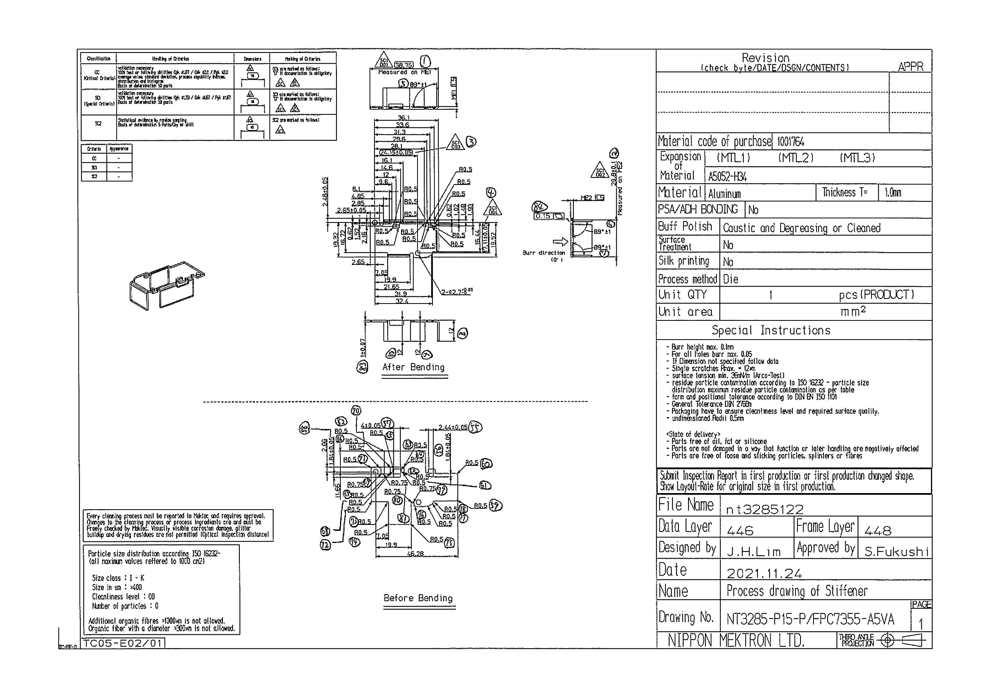
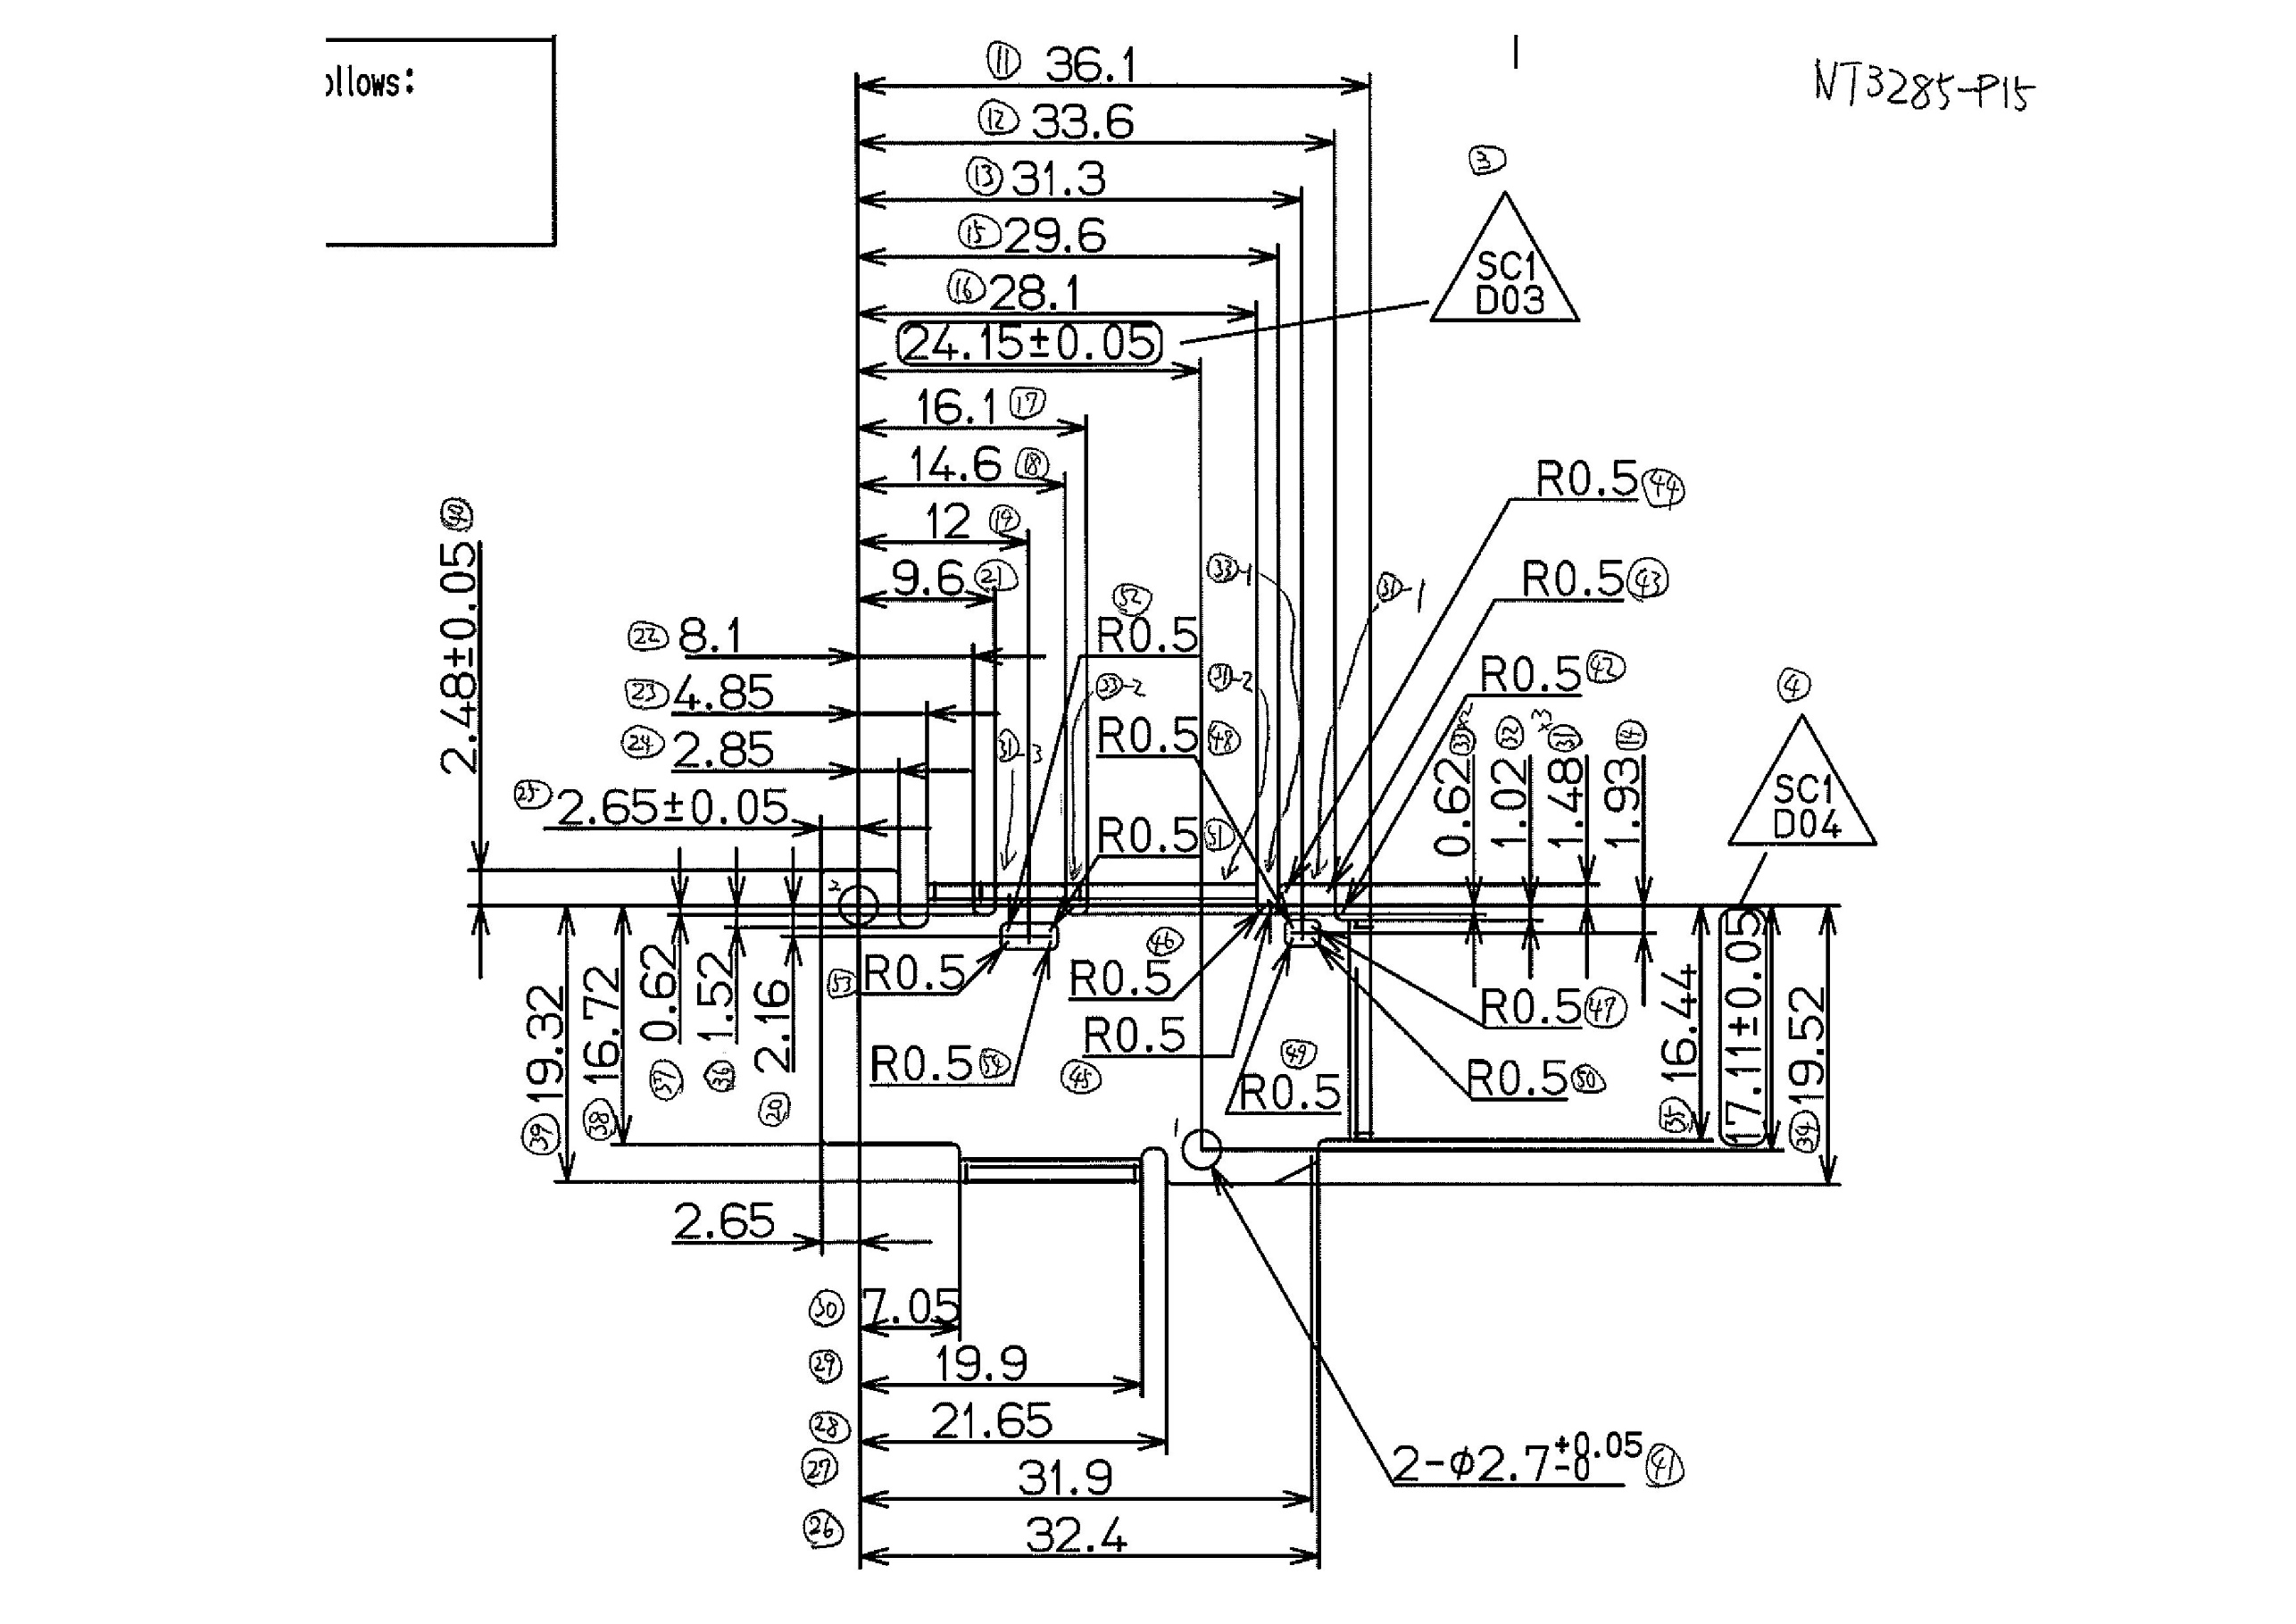
 |  |  |  |  |  |  |  |  |  |  |  | 工程能力調査表 |  |  |  |  |  |  |  |  |  |  |  |  |  |  |  |  |  |  | 1 |  | 項中 |  | 1 | 項

図番 | NT3285-P15 |  |  |  |  |  |  |  |  | 品名 |  | 補強板 |  |  |  |  |  |  |  | 工程能力調査 |  |  |  | 測定日 |  | 2022-01-26 |  |  |  | 備考

項 目
規 格 |  | 38.750 |  | 0.30 |  | 20.80 |  | 0.10 |  |  | 24.15 |  | 0.05 |  | 17.11 |  | 0.05 |  | 0.00 |  | 0.00 |  | 0.00 |  | 0.00 |  | 0.00 |  | 0.00 |  | 0.00 |  |  | 0.00
 |  |  |  | -0.3 |  |  |  | -0.1 |  |  |  |  | -0.05 |  |  |  | -0.05 |  |  |  | 0 |  |  |  | 0 |  |  |  | 0 |  |  |  |  | 0 |  |  | 38.75 | 20.80 | 24.15 | 17.11
測定機器 | QV-Pro |  |  |  | QV-Pro |  |  |  | QV-Pro |  |  |  |  | QV-Pro |  |  |  | QV-Pro |  |  |  | QV-Pro |  |  |  | QV-Pro |  |  |  | Keyence IM |  |  |  |  |  |  | 0.300 | 0.100 | 0.050 | 0.050
両側／片側 | 両側 |  |  |  | 両側 |  |  |  | 両側 |  |  |  |  | 両側 |  |  |  | 両側 |  |  |  | 両側 |  |  |  | 両側 |  |  |  | 両側 |  |  |  |  |  |  | 0.300 | 0.100 | 0.050 | 0.050
1 |  |  | 38.7690 |  |  |  | 20.754 |  |  |  |  | 24.169 |  |  |  | 17.098 |  |  |  | 0.000 |  |  |  | 0.000 |  |  |  | 0.000 |  |  |  |  | 0.000 |  |  |  | 38.769 | 20.754 | 24.169 | 17.098
2 |  |  | 38.7670 |  |  |  | 20.761 |  |  |  |  | 24.167 |  |  |  | 17.100 |  |  |  | 0.000 |  |  |  | 0.000 |  |  |  | 0.000 |  |  |  |  | 0.000 |  |  |  | 38.767 | 20.761 | 24.167 | 17.100
3 |  |  | 38.7630 |  |  |  | 20.757 |  |  |  |  | 24.168 |  |  |  | 17.099 |  |  |  | 0.000 |  |  |  | 0.000 |  |  |  | 0.000 |  |  |  |  | 0.000 |  |  |  | 38.763 | 20.757 | 24.168 | 17.099
4 |  |  | 38.7680 |  |  |  | 20.745 |  |  |  |  | 24.169 |  |  |  | 17.097 |  |  |  | 0.000 |  |  |  | 0.000 |  |  |  | 0.000 |  |  |  |  | 0.000 |  |  |  | 38.768 | 20.745 | 24.169 | 17.097
5 |  |  | 38.7730 |  |  |  | 20.755 |  |  |  |  | 24.166 |  |  |  | 17.102 |  |  |  | 0.000 |  |  |  | 0.000 |  |  |  | 0.000 |  |  |  |  | 0.000 |  |  |  | 38.773 | 20.755 | 24.166 | 17.102
6 |  |  | 38.7740 |  |  |  | 20.760 |  |  |  |  | 24.167 |  |  |  | 17.100 |  |  |  | 0.000 |  |  |  | 0.000 |  |  |  | 0.000 |  |  |  |  | 0.000 |  |  |  | 38.774 | 20.760 | 24.167 | 17.100
7 |  |  | 38.7680 |  |  |  | 20.758 |  |  |  |  | 24.163 |  |  |  | 17.104 |  |  |  | 0.000 |  |  |  | 0.000 |  |  |  | 0.000 |  |  |  |  | 0.000 |  |  |  | 38.768 | 20.758 | 24.163 | 17.104
8 |  |  | 38.7700 |  |  |  | 20.760 |  |  |  |  | 24.166 |  |  |  | 17.101 |  |  |  | 0.000 |  |  |  | 0.000 |  |  |  | 0.000 |  |  |  |  | 0.000 |  |  |  | 38.770 | 20.760 | 24.166 | 17.101
9 |  |  | 38.7620 |  |  |  | 20.767 |  |  |  |  | 24.165 |  |  |  | 17.099 |  |  |  | 0.000 |  |  |  | 0.000 |  |  |  | 0.000 |  |  |  |  | 0.000 |  |  |  | 38.762 | 20.767 | 24.165 | 17.099
10 |  |  | 38.7620 |  |  |  | 20.760 |  |  |  |  | 24.166 |  |  |  | 17.100 |  |  |  | 0.000 |  |  |  | 0.000 |  |  |  | 0.000 |  |  |  |  | 0.000 |  |  |  | 38.762 | 20.760 | 24.166 | 17.100
11 |  |  | 38.7670 |  |  |  | 20.752 |  |  |  |  | 24.166 |  |  |  | 17.101 |  |  |  | 0.000 |  |  |  | 0.000 |  |  |  | 0.000 |  |  |  |  | 0.000 |  |  |  | 38.767 | 20.752 | 24.166 | 17.101
12 |  |  | 38.7670 |  |  |  | 20.756 |  |  |  |  | 24.166 |  |  |  | 17.102 |  |  |  | 0.000 |  |  |  | 0.000 |  |  |  | 0.000 |  |  |  |  | 0.000 |  |  |  | 38.767 | 20.756 | 24.166 | 17.102
13 |  |  | 38.7530 |  |  |  | 20.761 |  |  |  |  | 24.162 |  |  |  | 17.106 |  |  |  | 0.000 |  |  |  | 0.000 |  |  |  | 0.000 |  |  |  |  | 0.000 |  |  |  | 38.753 | 20.761 | 24.162 | 17.106
14 |  |  | 38.7540 |  |  |  | 20.759 |  |  |  |  | 24.170 |  |  |  | 17.099 |  |  |  | 0.000 |  |  |  | 0.000 |  |  |  | 0.000 |  |  |  |  | 0.000 |  |  |  | 38.754 | 20.759 | 24.170 | 17.099
15 |  |  | 38.7700 |  |  |  | 20.763 |  |  |  |  | 24.167 |  |  |  | 17.098 |  |  |  | 0.000 |  |  |  | 0.000 |  |  |  | 0.000 |  |  |  |  | 0.000 |  |  |  | 38.770 | 20.763 | 24.167 | 17.098
16 |  |  | 38.7650 |  |  |  | 20.757 |  |  |  |  | 24.166 |  |  |  | 17.100 |  |  |  | 0.000 |  |  |  | 0.000 |  |  |  | 0.000 |  |  |  |  | 0.000 |  |  |  | 38.765 | 20.757 | 24.166 | 17.100
17 |  |  | 38.7670 |  |  |  | 20.758 |  |  |  |  | 24.167 |  |  |  | 17.097 |  |  |  | 0.000 |  |  |  | 0.000 |  |  |  | 0.000 |  |  |  |  | 0.000 |  |  |  | 38.767 | 20.758 | 24.167 | 17.097
18 |  |  | 38.7540 |  |  |  | 20.755 |  |  |  |  | 24.168 |  |  |  | 17.097 |  |  |  | 0.000 |  |  |  | 0.000 |  |  |  | 0.000 |  |  |  |  | 0.000 |  |  |  | 38.754 | 20.755 | 24.168 | 17.097
19 |  |  | 38.7530 |  |  |  | 20.757 |  |  |  |  | 24.171 |  |  |  | 17.095 |  |  |  | 0.000 |  |  |  | 0.000 |  |  |  | 0.000 |  |  |  |  | 0.000 |  |  |  | 38.753 | 20.757 | 24.171 | 17.095
20 |  |  | 38.7650 |  |  |  | 20.761 |  |  |  |  | 24.170 |  |  |  | 17.099 |  |  |  | 0.000 |  |  |  | 0.000 |  |  |  | 0.000 |  |  |  |  | 0.000 |  |  |  | 38.765 | 20.761 | 24.170 | 17.099
21 |  |  | 38.7590 |  |  |  | 20.756 |  |  |  |  | 24.167 |  |  |  | 17.100 |  |  |  | 0.000 |  |  |  | 0.000 |  |  |  | 0.000 |  |  |  |  | 0.000 |  |  |  | 38.759 | 20.756 | 24.167 | 17.100
22 |  |  | 38.7690 |  |  |  | 20.762 |  |  |  |  | 24.169 |  |  |  | 17.098 |  |  |  | 0.000 |  |  |  | 0.000 |  |  |  | 0.000 |  |  |  |  | 0.000 |  |  |  | 38.769 | 20.762 | 24.169 | 17.098
23 |  |  | 38.7660 |  |  |  | 20.777 |  |  |  |  | 24.169 |  |  |  | 17.098 |  |  |  | 0.000 |  |  |  | 0.000 |  |  |  | 0.000 |  |  |  |  | 0.000 |  |  |  | 38.766 | 20.777 | 24.169 | 17.098
24 |  |  | 38.7630 |  |  |  | 20.762 |  |  |  |  | 24.167 |  |  |  | 17.099 |  |  |  | 0.000 |  |  |  | 0.000 |  |  |  | 0.000 |  |  |  |  | 0.000 |  |  |  | 38.763 | 20.762 | 24.167 | 17.099
25 |  |  | 38.7700 |  |  |  | 20.755 |  |  |  |  | 24.167 |  |  |  | 17.100 |  |  |  | 0.000 |  |  |  | 0.000 |  |  |  | 0.000 |  |  |  |  | 0.000 |  |  |  | 38.770 | 20.755 | 24.167 | 17.100
26 |  |  | 38.7650 |  |  |  | 20.761 |  |  |  |  | 24.166 |  |  |  | 17.100 |  |  |  | 0.000 |  |  |  | 0.000 |  |  |  | 0.000 |  |  |  |  | 0.000 |  |  |  | 38.765 | 20.761 | 24.166 | 17.100
27 |  |  | 38.7670 |  |  |  | 20.771 |  |  |  |  | 24.167 |  |  |  | 17.100 |  |  |  | 0.000 |  |  |  | 0.000 |  |  |  | 0.000 |  |  |  |  | 0.000 |  |  |  | 38.767 | 20.771 | 24.167 | 17.100
28 |  |  | 38.7640 |  |  |  | 20.758 |  |  |  |  | 24.167 |  |  |  | 17.101 |  |  |  | 0.000 |  |  |  | 0.000 |  |  |  | 0.000 |  |  |  |  | 0.000 |  |  |  | 38.764 | 20.758 | 24.167 | 17.101
29 |  |  | 38.7710 |  |  |  | 20.758 |  |  |  |  | 24.169 |  |  |  | 17.099 |  |  |  | 0.000 |  |  |  | 0.000 |  |  |  | 0.000 |  |  |  |  | 0.000 |  |  |  | 38.771 | 20.758 | 24.169 | 17.099
30 |  |  | 38.7680 |  |  |  | 20.758 |  |  |  |  | 24.170 |  |  |  | 17.099 |  |  |  | 0.000 |  |  |  | 0.000 |  |  |  | 0.000 |  |  |  |  | 0.000 |  |  |  | 38.768 | 20.758 | 24.170 | 17.099
ｘ | 38.7651 |  |  |  | 20.7591 |  |  |  | 24.167 |  |  |  |  | 17.100 |  |  |  | 0.000 |  |  |  | 0.000 |  |  |  | 0.000 |  |  |  | 0.000
σ | 0.00566 |  |  |  | 0.00569 |  |  |  | 0.00199 |  |  |  |  | 0.00214 |  |  |  | 0.00000 |  |  |  | 0.00000 |  |  |  | 0.00000 |  |  |  | 0.00000
Cp | 17.671 |  |  |  | 5.863 |  |  |  | 8.356 |  |  |  |  | 7.777 |  |  |  | #DIV/0! |  |  |  | #DIV/0! |  |  |  | #DIV/0! |  |  |  | #DIV/0!
Cpk | 16.782 |  |  |  | 3.467 |  |  |  | 5.476 |  |  |  |  | 6.159 |  |  |  | #DIV/0! |  |  |  | #DIV/0! |  |  |  | #DIV/0! |  |  |  | #DIV/0!
判定 | 工程能力は満足している |  |  |  | 工程能力は満足している |  |  |  | 工程能力は満足している |  |  |  |  | 工程能力は満足している |  |  |  | #DIV/0! |  |  |  | #DIV/0! |  |  |  | #DIV/0! |  |  |  | #DIV/0!

量産時 | 画像測定器 |  |  |  | 画像測定器 |  |  |  | 画像測定器 |  |  |  |  | 画像測定器 |  |  |  | 画像測定器 |  |  |  | 画像測定器 |  |  |  | 画像測定器 |  |  |  | 画像測定器
 | 抜取り |  |  |  | 抜取り |  |  |  | 抜取り |  |  |  |  | 抜取り |  |  |  | 抜取り |  |  |  | 抜取り |  |  |  | 抜取り |  |  |  | 抜取り

 |  |  |  |  |  |  |  |  |  |  |  |  |  |  |  |  |  |  |  |  |  |  |  |  |  |  |  |  |  |  |  | 承認 |  |  | 作成
 |  |  |  |  |  |  |  |  |  |  |  |  |  |  |  |  |  |  |  |  |  |  |  |  |  |  |  |  |  |  |  | 平野 |  |  | 石栗

